상품제안서
엔릿 쿨스카프 솔리드 | 상품코드: F27028

 |  |  |  |  |  |  | 02-412-0044 | www.easy1.co.kr
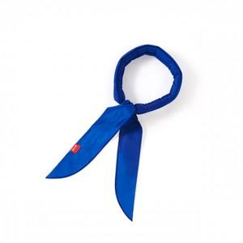

【상세/제작정보】 | 기본수량 미만 인쇄불가 컬러 랜덤 발송

【인쇄/포장옵션】 | 실크, 스티커 / 포장불가능

【공급단가】 | 수량 | 200~ | 500~ | 1,000~ | 3,000~ | 5,000~
*VAT별도 | 단가 | 4,580원 | 4,500원 | 4,390원 | 4,310원 | 4,190원

【상품 URL】 | http://www.easy1.co.kr/src/goods_detail.php?gdno=27028

